2. Misión-Visión
Misión:
El ECO-HOTEL VÍSPERAS es una casona campestre enfocada a darles la bienvenida a amantes de la naturaleza, con ambientes propicios para parejas y familias de todas las edades. Nuestros servicios son amplios, primando el confort de nuestras habitaciones y cabañas inmersas en un bello paisaje. También contamos con zonas de camping, café temático, restaurante típico y amplias zonas verdes; ofreciendo siempre el mejor servicio con calor humano, buscando así la satisfacción de nuestros visitantes y la sostenibilidad de nuestro sitio.
Formulación :
Defina claramente las necesidades que ha decido satisfacer
Ambientes y espacios aptos para toda la familia y trabajar de forma constante en la conservacion del medio ambiente.
Identifique el mercado o segmento del mercado al cual va orientada la satisfacción de necesidades
El mercado objetivo es el sector turistico
Defina la ventaja o ventajas competitivas distintivas que identifican la satisfacción de las necesidades del mercado objetivo para la orgranización frente a la competencia
Espacios calidos para nuestros clientes,facil ubicación y acceso,compromiso con el medio ambiente, es un lugar mágico donde degustar el sabor y el aroma del verdadero café, aventura extrema de forma permamente donde se vive los mejores paisajes del eje cafetero.
Definir cómo se garantiza la satisfacción de necesidades del segmento de mercado, es decir, la estratégia que utilizará la organización para cumplir el propósito de satisfacer la necesidad identificada en el mercado objetivo.
Precios, calidad en los servicios brindados,excelente marketing digital,

Enunciado de la Misión:
Somos un hotel campestre ubicado en el Municipio de Santa Rosa de cabal, enfocado en darle la bienvenida a amantes de la naturaleza, con ambientes tranquilos y propicios para parejas y familias. Contamos con un personal que reune grandes cualidades humanas y profesionales, a quienes consideramos nuestro mayor recurso, garantizando siempre la conservaciòn del medio ambiente.

Visión:
Nos visualizamos en un período de 3 años como un ECO-HOTEL rodeado de pequeños detalles que embellecen la estadía de nuestros huéspedes, con senderos ecológicos delimitados y descriptivos, zonas húmedas, servicio de Wi-fi, parqueadero privado con monitoreo por cámaras. Somos un establecimiento dotado de un excelente equipo de trabajo, apto y consciente de brindar siempre el mejor servicio.
Formulación :
Es un ideal realista o sueño al que se quiere llevar a la organización
Mejorar la participacion en el mercado
Debe expresar la visualización de lo que debe ser la organización en un horizonte de tiempo definido
5 años
Debe ser congruente con los principios corporativos
Innovacion y pasion-eficiencia con los clientes
Debe ser inspiradora, motivadora y capaz de contagiar al personal de la organización
compromiso con los colaboradores

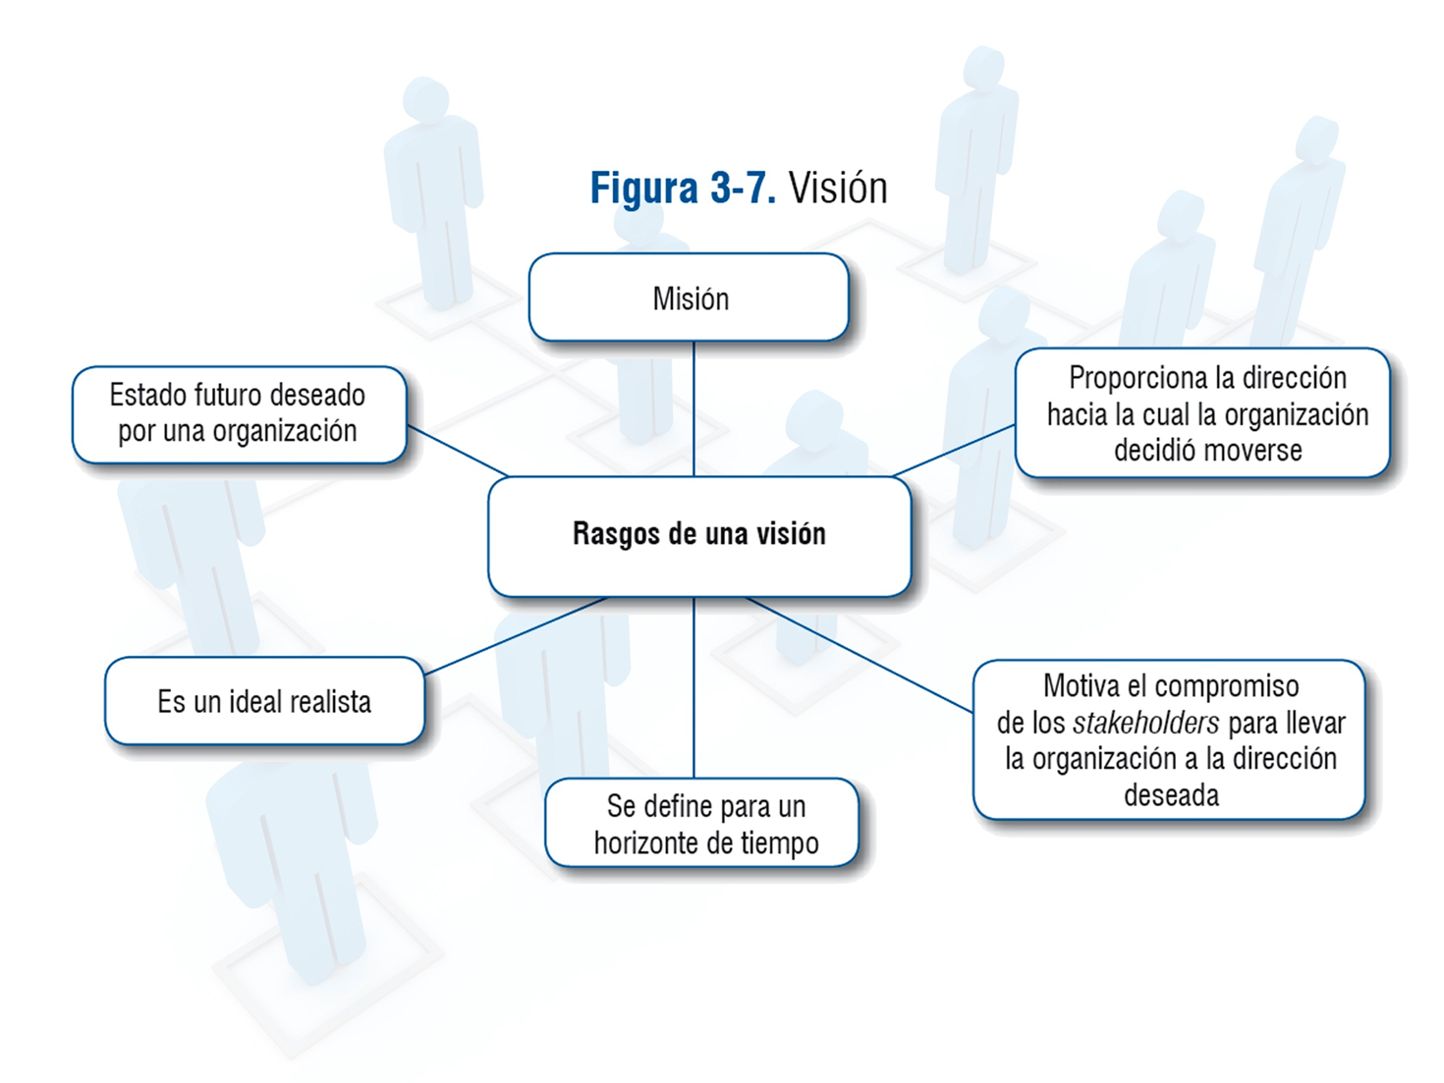

Enunciado de la Visión:
Al 2024 nos visualizamos como el primer Hotel que brinde un contacto directo con la naturaleza, sin contaminación medio-ambiental que pueda perturbar la tranquilidad y el mágico momento en que enfocamos todas nuestras energías a que el cliente viva una experiencia única.

3.Cultura Organizacional
Toda organización está compuesta por personas, condicionadas por sus experiencias personales de vida, sus entornos de crecimiento, las prácticas sociales observadas y asociadas como simbolísmos de una sociedad particular. Cuando un individuo se incorpora a una organización se transfieren e integran parte de este tipo de factores culturales a la misma, para bien o para mal.
Granell (1997) define el término como “… aquello que comparten todos o casi todos los integrantes de un grupo social…” esa interacción compleja de los grupos sociales de una empresa está determinado por los “… valores, creencia, actitudes y conductas.” (p.2).
Chiavenato (1989) presenta la cultura organizacional como “…un modo de vida, un sistema de creencias y valores, una forma aceptada de interacción y relaciones típicas de determinada organización.”(p. 464)
García y Dolan (1997) definen la cultura como “… la forma característica de pensar y hacer las cosas… en una empresa… por analogía es equivalente al concepto de personalidad a escala individual…” (p.33).
Serna (1997) “La cultura … es el resultado de un proceso en el cual los miembros de la organización interactúan en la toma de decisiones para la solución de problemas inspirados en principios, valores, creencias, reglas y procedimientos que comparten y que poco a poco se han incorporado a la empresa” (p. 106).
Si bien se ha citado que la cultura organizacional es un factor de éxito en las organizaciones, también es cierto que es un elemento organizacional difícil de manejar; puesto que una cultura profundamente arraigada, puede ser difícil de cambiar “… los viejos hábitos son difíciles de erradicar…” (Armtrong, 1991, p. 16). Pese a presentarse esa dificultad, la cultura sí puede ser gerenciada y transformada; pero el éxito que se puede obtener de ese cambio sólo dependerá en gran manera de la constancia, perseverancia y sobre todo del grado de madurez que tenga la organización.91, p. 16).
La construcción de una cultura organizacional potenciadora para la organización se logra haciendo que el equipo de trabajo y a la vez todo el personal de la organización, se sientan parte de ella compartiendo la misma cultura. Por eso deben compartir: Valores, Creencias, Reglas, Procedimientos, Normas, Lenguaje, Ritual, Ceremonias, entre otros.
CULTURA ORGANIZACIONAL
 | DEFINA LA CULTURA ORGANIZACIONAL DE LA EMPRESA


El Hotel Vísperas trabaja de manera ardua para alcanzar mayor calidad y competitividad en la prestación de sus servicios,es por eso que brinda a su capital humano motivación constante y satisfacción al logro permanente, elevando su espíritu productivo a través de la formación, así obteniendo de ellos mayor compromiso ,creatividad , lealtad y responsabilidad no solo con sus clientes si no con el medio ambiente.

BIBLIOGRAFÍA
Blog de Gestión Organizacional, gerencia de control, cultura organizacional y mejora continua, tomado de https://gestionorganizacional.wordpress.com/

4. Principios-Valores Corp
 | VALORES CORPORATIVOS
 | Regulan al vida de las organizaciones y fundamentan las acciones y decisiones que se toman. Son parte integral de la cultura organizacional y por ende el marco de referencia de su actuar cuando son asimilados por cada integrante de la organización. VALORES HUMANOS: Criterios de regulación de conductas, en busca de una vida orientada al perfeccionamiento humnao de las personas y la sociedad. (respeto, justicia, responsabilidad, honestidad, etc). VALORES ORGANIZACIONALES: Son criterios o pautas de comportamiento que orientan a la organización a ser mejor integralmente (para todos los grupos de interés). (Calidad, productividad, liderazgo, compromiso con el cliente, responsabilidad con el medio ambiente, etc,)

 | Grupo de Refencia o "Stakeholders" | Principios |  | Matriz Axiológica
 | Clientes |  |  | Grupo de interés | Clientes | Proveedores | Gobierno | Sociedad Civil | Colaboradores | Accionista
 | Proveedores |  |  | Principios
 | Gobierno |  |  | Responsabilidad | X | X | X | X | X | X
 | Sociedad civil |  |  | Respeto | X | X |  |  | X
 | Colaborabores |  |  | Compromiso | X | X | X | X | X | X
 | Accionistas |  |  | Calidad |  | X |  |  | X | X
 |  |  |  | Trabajo en equipo |  | X |  |  | X | X
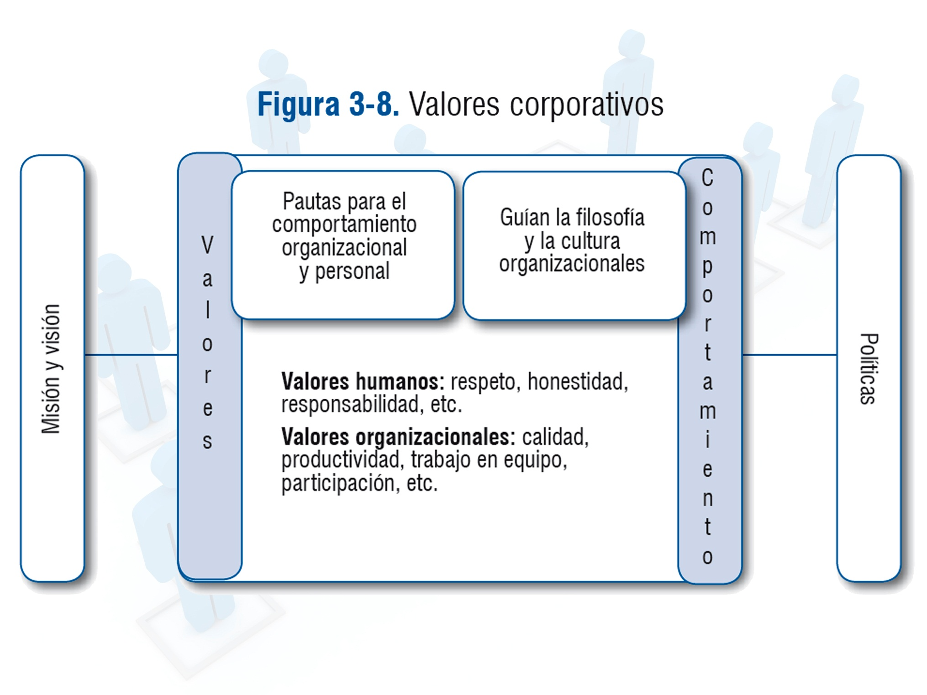
 |  |  |  | Creatividad |  | X |  |  | X
 |  |  |  | Lealtad | X | X |  |  | X

 |  |  |  | DESCRIPCIÓN DE LOS PRINCIPIOS

 |  |  | 1 | Responsabilidad | La naturaleza y la preservación del medio ambiente es fundamental para nosotros. Queremos dejar un firme legado de cuidado y preservación de la Madre Tierra.

 |  |  | 2 | Respeto | Se vela de forma constante por el bienestar y respetando dignidad de los clientes,proveedores capital humano.

 |  |  | 3 | Compromiso | Tenemos un compromiso de calidad de nuestros servicios. Ofrecerlo supone una dedicación permanente y un reto diario que engloba a todo el equipo humano de la organización. Tiene que ser parte del compromiso individual el orientar nuestros esfuerzos a esta meta, ya que se ha vuelto imprescindible para diferenciarnos de la competencia y crear un valor añadido fundamental para nuestro servicio.

 |  |  | 4 | Calidad | A traves de este valor busca constantemente la satisfacción de los clientes mediante el mejoramiento continuo e innovación de los procesos.

 |  |  | 5 | Trabajo en equipo | El trabajo en equipo y unos excelentes profesionales son fundamentales para llevar a cabo nuestros objetivos, por eso nos rodeamos de las mejores personas que comparten nuestra misión, visión y valores.

 |  |  | 6 | Creatividad | Es un valor vital para el desarrollo constante de las actividades porque deben estar ligadas a la vanguardia que exigue el entorno.

 |  |  | 7 | Lealtad | La palabra del capital humano y proveedores es demasiado importante por que se piensa de forma constante no opacar y cumplir con total compromiso a todos nuestros visitantes.

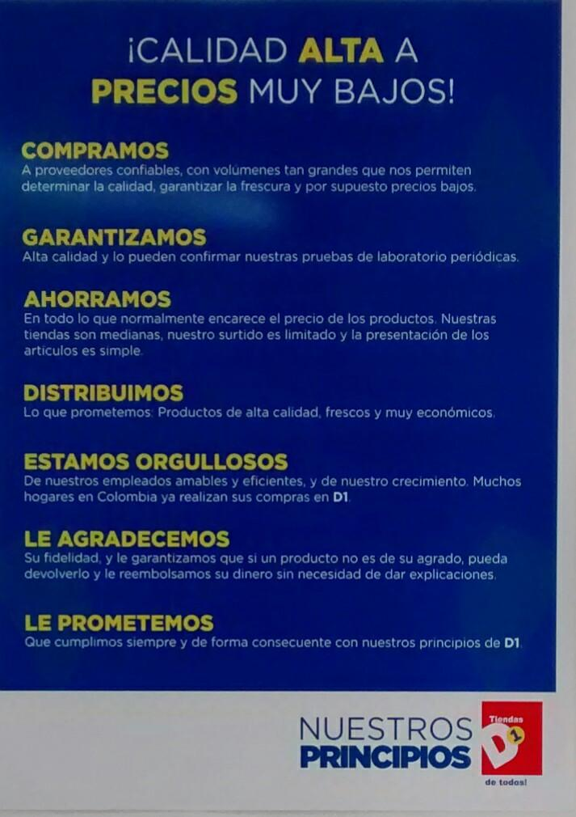
 | VALORES HUMANOS MÁS CONOCIDOS |  |  | Ejemplo de los principios corporativos
1 | Abundancia
2 | Aceptación
3 | Actividad
4 | Adaptabilidad
5 | Afectividad
6 | Agilidad
7 | Agresividad
8 | Alegría
9 | Alerta
10 | Altruismo
11 | Amabilidad
12 | Ambición
13 | Amistad
14 | Amor
15 | Aprecio
16 | Aprender
17 | Armonía
18 | Arriegar
19 | Arte
20 | Asertividad
21 | Atractivo
22 | Atrevimiento
23 | Audacia
24 | Autocontrol
25 | Autorespeto
26 | Aventura
27 | Belleza
28 | Benevolencia
29 | Bienestar
30 | Calidad
31 | Cambio
32 | Caridad
33 | Ciencia
34 | Comodidad
35 | Compasión
36 | Competencia
37 | Complejidad
38 | Compostura
39 | Compromiso
40 | Conciencia
41 | Conexión
42 | Confianza
43 | Conformidad
44 | Congruencia
45 | Conocimiento
46 | Continuidad
47 | Control
48 | Convicción
49 | Cooperación
50 | Coraje
51 | Creatividad
52 | Crecimiento
53 | Cuidado
54 | Curiosidad
55 | Dependencia
56 | Desafio
57 | Descansar
58 | Descubrimiento
59 | Destacar
60 | Determinación
61 | Diferencia
62 | Dignidad
63 | Diligencia
64 | Dinero
65 | Disciplina
66 | Discreción
67 | Disposición
68 | Diversión
69 | Dominancia
70 | Educación
71 | Efectividad
72 | Eficiencia
73 | Elegancia
74 | Empatía
75 | Encanto
76 | Enseñar
77 | Entretenimiento
78 | Entusiasmo
79 | Equilibrio
80 | Espiritualidad
81 | Espontaneidad
82 | Estabilidad
83 | Excelencia
84 | Éxito
85 | Experiencia
86 | Extroversión
87 | Fama
88 | Familia
89 | Fe
90 | Felicidad
91 | Fortaleza
92 | Fracasar
93 | Ganar
94 | Generosidad
95 | Gratitud
96 | Habilidad
97 | Heroísmo
98 | Humor
99 | Independencia
100 | Individualidad
101 | Influencia
102 | Inspiración
103 | Inteligencia
104 | Intensidad
105 | Intentar
106 | Introversión
107 | Intuición
108 | Invención
109 | Justicia
110 | Juventud
111 | Lealtad
112 | Libertad
113 | Logro
114 | Longevidad
115 | Madurez
116 | Matrimonio
117 | Modestia
118 | Motivación
119 | Naturaleza
120 | Optimismo
121 | Orgullo
122 | Originalidad
123 | Pasividad
124 | Perfección
125 | Perseverancia
126 | Pesimismo
127 | Placer
128 | Poder
129 | Popularidad
130 | Pragmatismo
131 | Preparación
132 | Privacidad
133 | Proactividad
134 | Profesionalidad
135 | Prosperidad
136 | Prudencia
137 | Pureza
138 | Racionalidad
139 | Rapidez
140 | Realismo
141 | Reconocimiento
142 | Resistencia
143 | Respeto
144 | Responsabilidad
145 | Sacrificio
146 | Salud
147 | Satisfacción
148 | Seguridad
149 | Sensualidad
150 | Sexualidad
151 | Silencio
152 | Simplicidad
153 | Sinceridad
154 | Soledad
155 | Solidaridad
156 | Superación
157 | Trabajo en equipo
158 | Tranquilidad
159 | Valentía
160 | Verdad
161 | Vigor
162 | Visión
163 | Vitalidad
164 | Voluntad
165 | Voluntariado

7. Organización
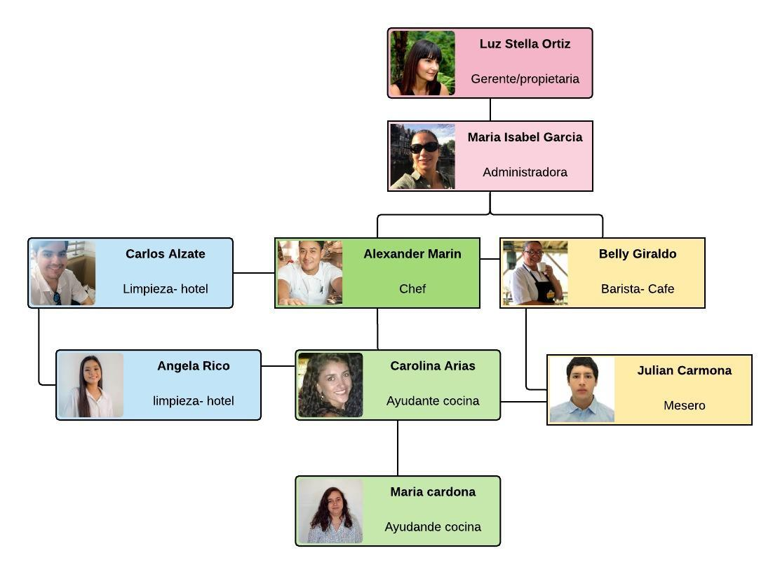
ESTRUCTURA ORGANIZACIONAL
Organizar implica coordinar y asignar los recursos de las organizaciones de forma que estas sean capaces de desarrollar sus planes y alcanzar los resultados allí previstos. (Bernal & Sierra, 2013) La estructura de la organización designa las relaciones formales de mando, niveles jerárquicos y el tramo de control de los directivos y sus colaboradores. (Bernal & Sierra, 2013) La estructura de la organización identifica el agrupamiento de las personas en departamentos y de estos en la organización total. (Bernal & Sierra, 2013). La estructura de la organización incluye el diseño de sistemas para asegurarla comunucación, es decir, la coordinación efectiva de los esfuerzos en todos los departamentos en que se agrupan sus actividades.
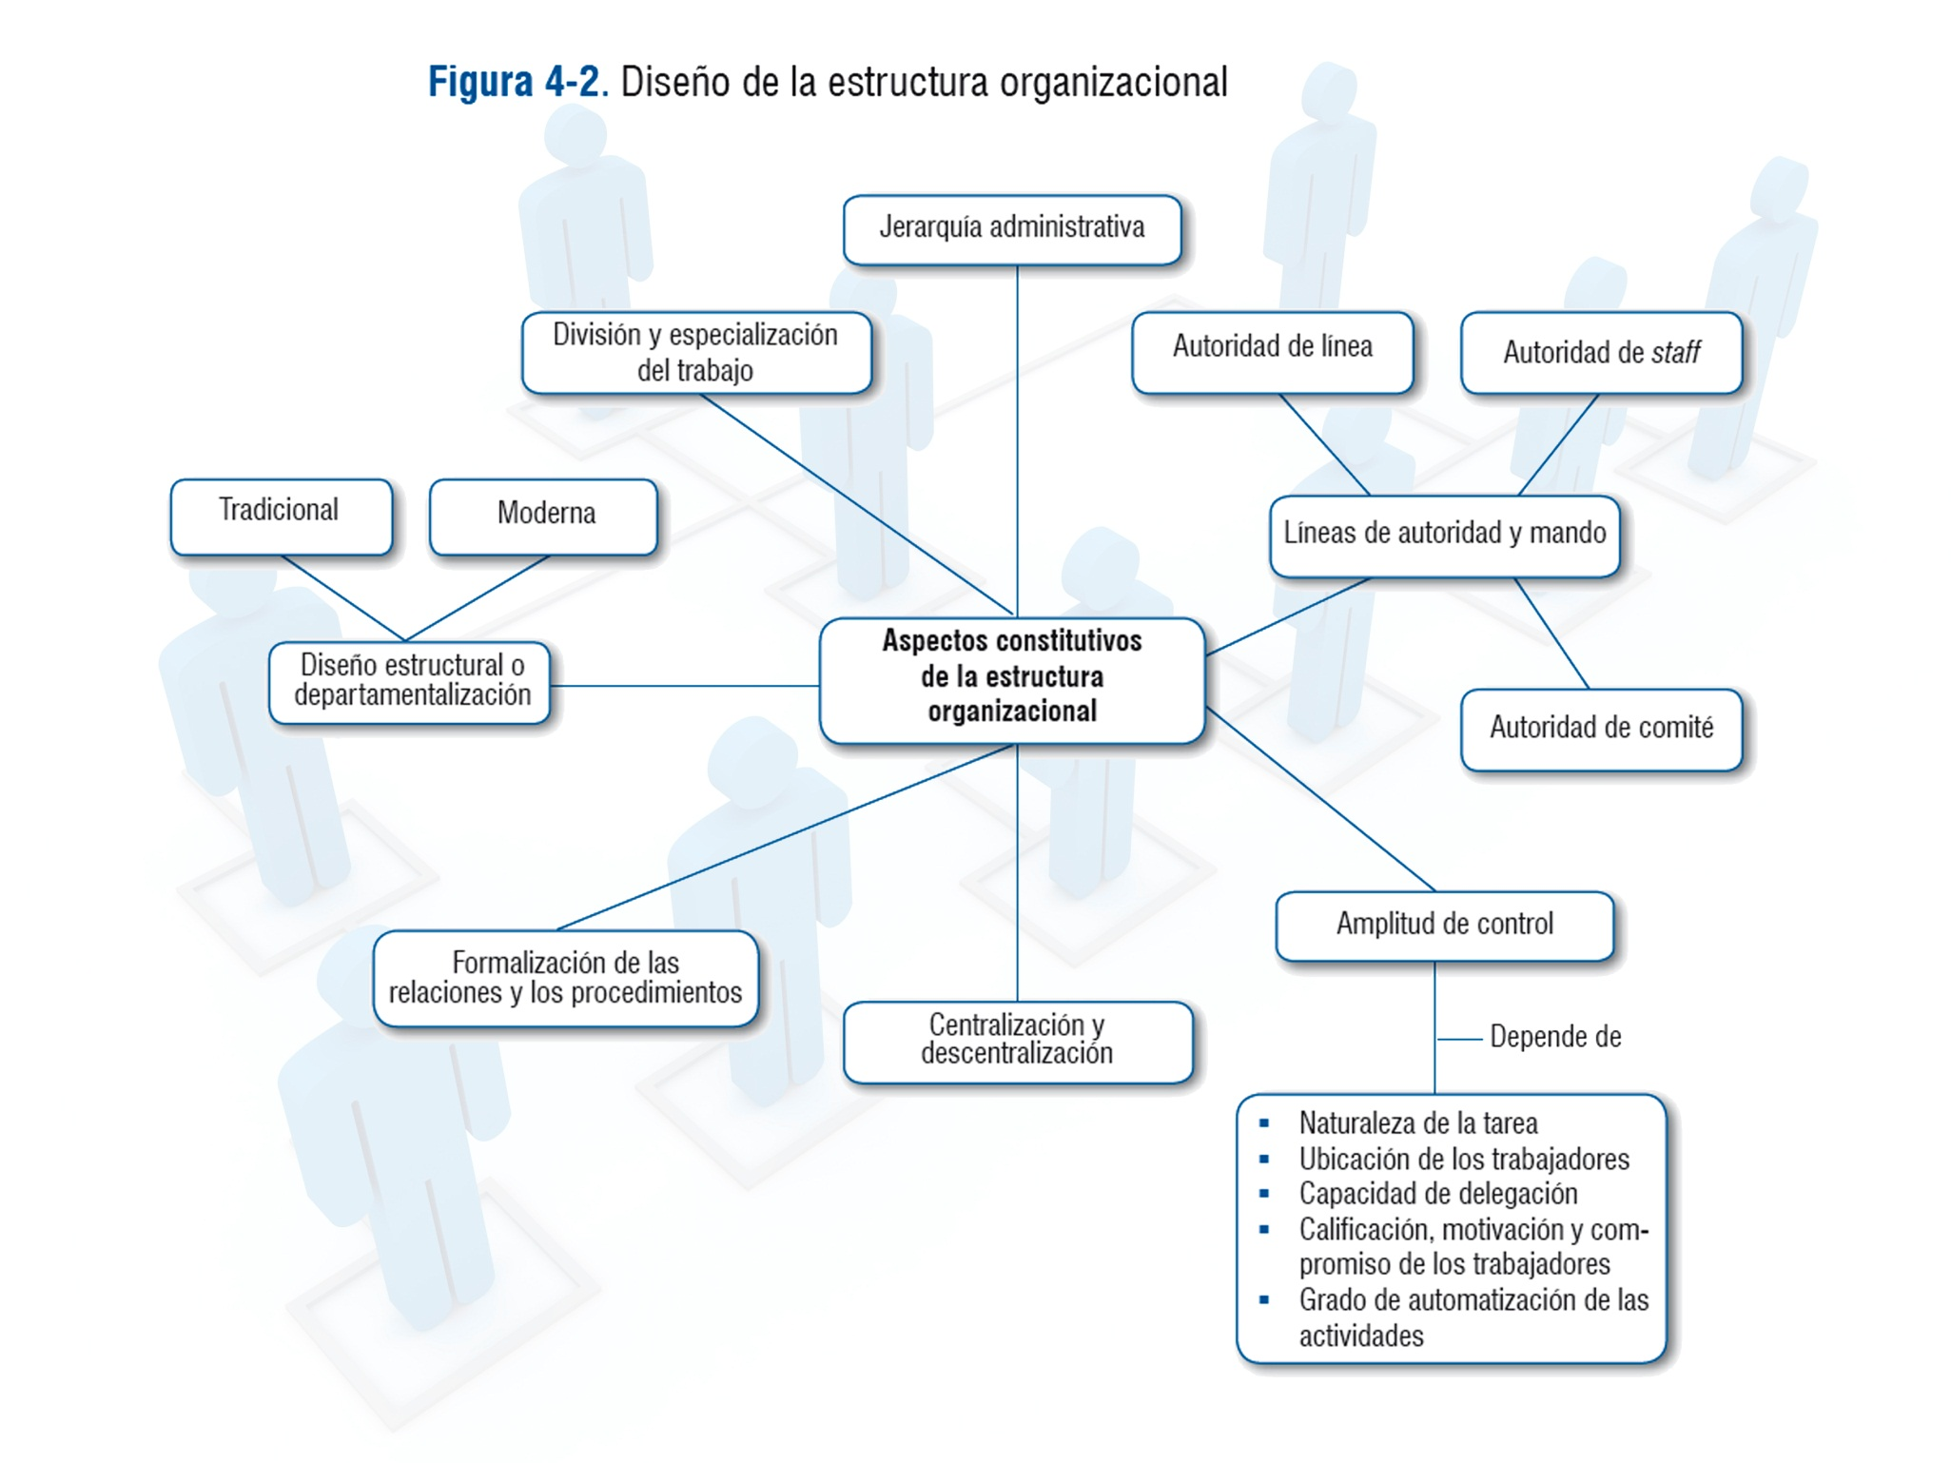

En este espacio se pegarán o construirá el diseño de la estructura definida para la empresa

 | ESTRUCTURA HOTEL VISPERAS

9. Analisis Ent Compet
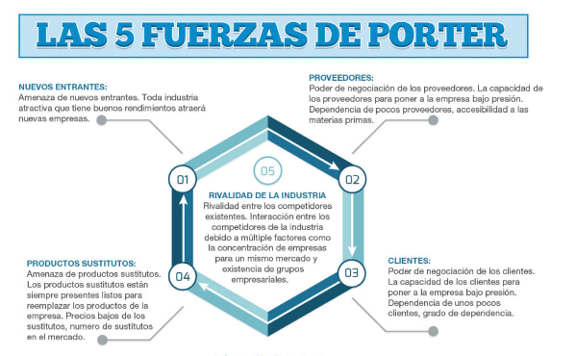

Material de apoyo en https://ebookcentral.proquest.com/lib/bibliouniminutosp/reader.action?ppg=19&docID=3228608&tm=1521732930697
El modelo de las cinco fuerzas de Porter o "Análisis del entorno competitivo" fue desarrollo por Michael Porter en 1987 en la Universidad de Harvard y desde entonces ha sido usado como una herramienta analítica por parte de las empresas para analizar su "entorno competitivo" basado en cinco aspectos: 1) La amenaza de nuevos entrantes (barreras de entrada), 2) El poder de negociación de los clientes, 3) El poder de negociación de los proveedores, 4) La amenaza de producctos y servicios sustitutos, 5) La intensidad de la rivalidad entre competidores del sector.
Todas estas fuerzas afectan de una u otra forma la capacidad de la empresa de competir y afectan la rentabilidad potencial del sector en que la empresa se desenvuelve. La identificación y análisis de estas fuerzas permite identificar potenciales oportunidades o amenazas del medio además de facilitar el accionar estratégico de la organización para competir en el mercado.

FUERZAS DE PORTER HOTEL VISPERAS

F1 - PODER DE NEGOCIACIÓN DE LOS COMPRADORES O CLIENTES
Esta fuerza es vital porque se da a conocer que a hoy existen en el mercado muchas empresas que ofrecen el mismo servicios generando una demanda fuerte o en crecimiento, se debe tener en cuenta que los clientes a traves de los medios tienen acceso informacion completa con todo lo relacionado a el servicio ofertado. En este caso los clientes no tienen poder de negociacion ,teniendo en cuenta que el Hotel Visperas ofrece tarifas fijas lo que no limita el potencial en cuanto a las utilidades.

F2 - PODER DE NEGOCIACIÓN DE LOS PROVEEDORES O VENDEDORES
Se podria catalogar como alto el poder de negociacion que tienen los proveedores debido a que no se maneja un amplio circulo o un convenio estrategico en cuanto a los distribuidores en la parte de articulos de aseo y a nivel del restaurante para la alimentacion de huespedes , por otra parte se genera una participacion alta en las agencias dedicadas a la captacion de clientes a traves de paginas web o app por su diversidad en precios ,atractivos y servicios.

F3 - AMENAZA DE NUEVOS COMPETIDORES ENTRANTES
Este factor representa una amenaza bastante alta porque vemos como el sector turistico va en continuo crecimiento generando expasion y la entrada de nuevos competidores al mercado en cuanto a las barreras de ingreso vemos requisitos de capital, diversificacion en la prestacion de servicios, la economia a escala entre otras.

F4 - AMENAZA DE PRODUCTOS SUSTITUTOS
Este elemento lo podemos analizar desde dos puntos de vista por la parte negativa es que se introducen al mercado nuevos competidores y como parte positiva al proceso evolutivo es que se puede proponer una propuesta que genere crecimiento y valor al Hotel Visperas.

F5 - RIVALIDAD ENTRE COMPETIDORES
Se puede catalogar como una amenaza alta debio a que el Hotel Visperas ,posee un fuerte rival que el Termales el cual es potencialmente reconocido no solo a nivel regional si no ha nivel nacional si no mundial ,por su amplia conexion con el medio ambiente, propuesta y trayectoria en el tiempo , tambien no debemos dejar de lado a los otros competidores que aumque no se puedan comparar a Termales tambien estan ofreciendo una similitud en los servicios a comodos precios.

11. Matriz DOFA
MATRIZ DOFA
En esta fase del análisis DOFA, realizamos el cruce de los cuatro escenarios definidos con las posibilidades estratégicas que nos presenta. Así por ejemplo, si miramos la casilla "Fortalezas" y su cruce con la casilla "Oportunidades" vemos que en ese espacio se situan las llamadas "Estrategias ofensivas", allí depositaremos las acciones estratégicas que combinen las fortalezas identificadas en la organización con las oportunidades que presenta el medio actualmente. De este mismo modo para cada posición del cuadrante se realizará la misma actividad complentando el desarrollo estratégico. | FORTALEZA | DEBILIDAD
 | Conocimiento del entorno por parte de sus directivos | Formulacion e implementacion de planes estrategicos
 | Existencia y aplicación de planes estratégicos de marketing | Referencia competitiva
 | Rotacion de cartera | Capacidad de endeudamiento
 | Experiencia del personal en las actividades que desempeña en la organización | Indicadores degestión del área
 | Capacidad de respuesta del área a los cambios del entorno | Grado de tecnificación del área
 | Calidad de bienes y servicios | Efectividad en la toma de decisiones
 | Responsabilidad social de la organización | Imagen corporativa del entorno
OPORTUNIDAD | ESTRATEGIAS OFENSIVAS | ESTRATEGIAS ADAPTATIVAS
Crecimiento del PIB (3.3%) | Diseñar y establecer programas de RSE con objetivos a mediano y largo plazo | Implementar un programa para la incorporacion de estrategias
Estabilidad política
Capacidad adquisitiva
Poder de negociacion de los proveedores
Gestión de Residuos Peligrosos y No Peligrosos
Rápido crecimiento de la economía de servicios
Vertido de aguas sanitarias a dominio público hidráulico
AMENAZA | ESTRATEGIAS DEFENSIVAS | ESTRATEGIAS DE SUPERVIVENCIA
Tasas de Interés (Altas o bajas) | Proteger la información como activo de la compañía | Implementar buenas practicas de financiamiento
Políticas de gobierno
Grado de actualización de la tecnología
Entrada de nuevos competidores
Modificacion del entorno
Individualización y autonomía
Intensidad de la rivalidad

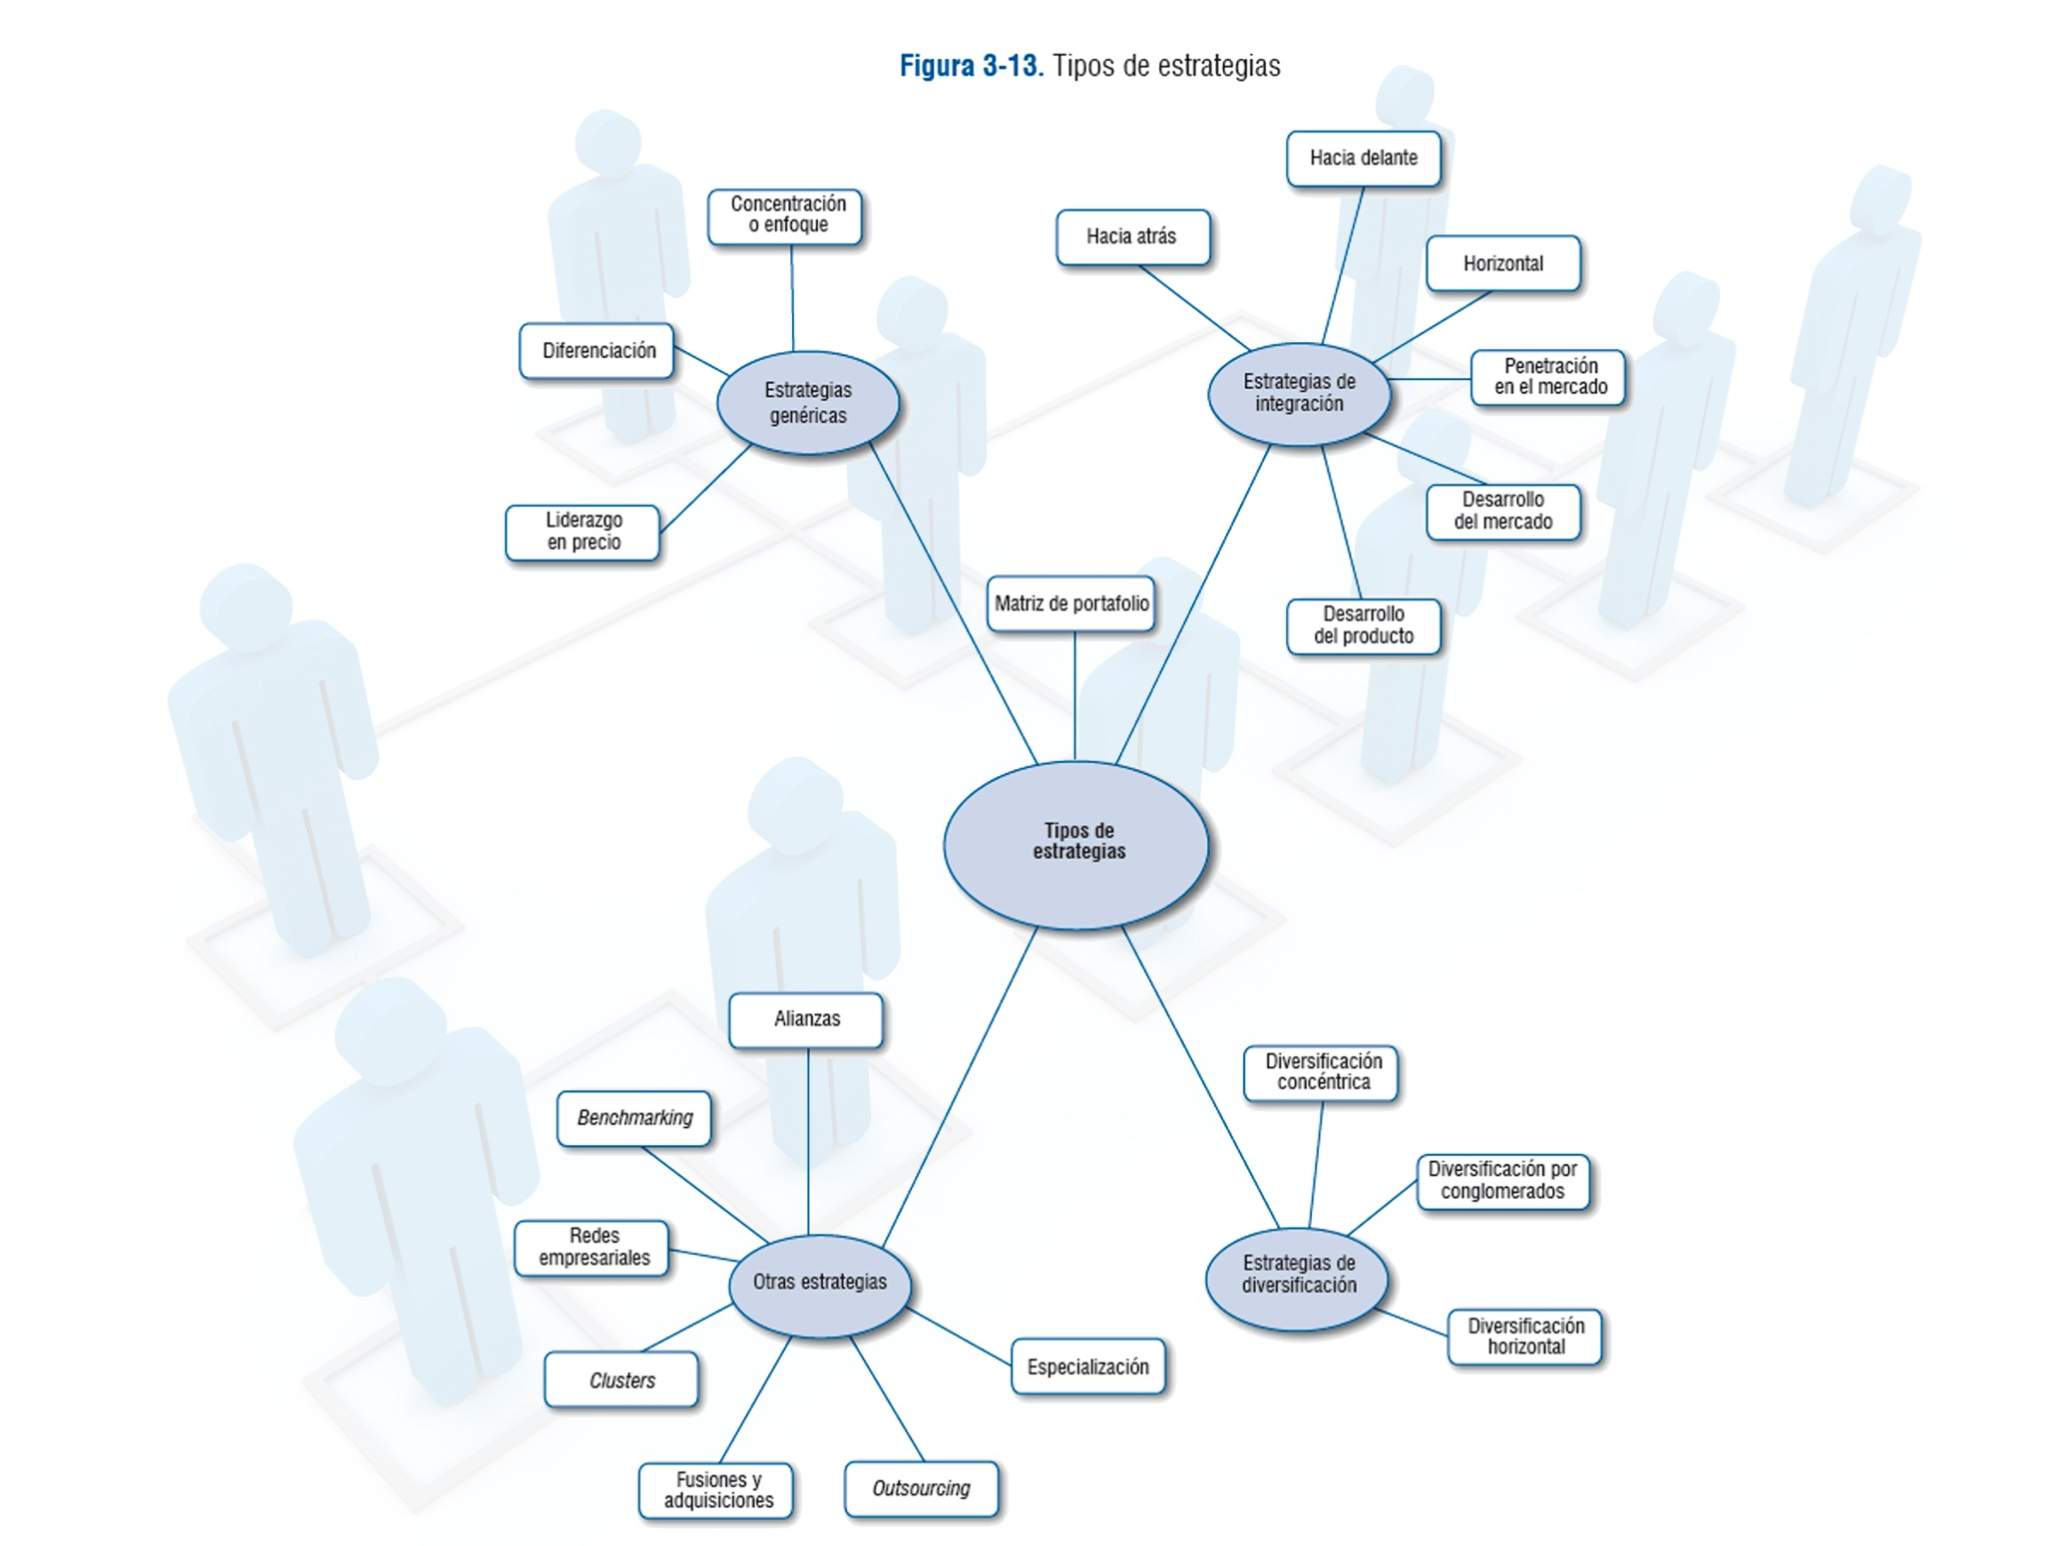

Michael Porter

Boston Group

12.Matriz BCG
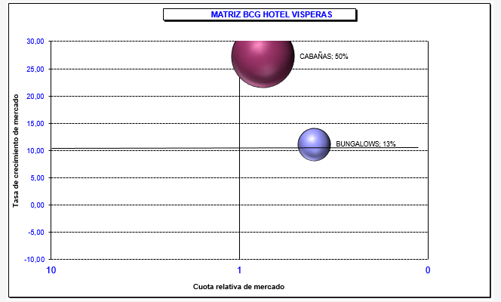

DEFINICIÓNES

A. ESTRELLA: Gran crecimiento y gran participación en el mercado. Se recomienda potenciar al máximo dicha área de negocio hasta que el mercado se vuelva maduro, y se convierta en VACA LECHERA
De acuerdo al analisis realizado se evidencia que el producto estrella son las Cabañas ,debido a que se ingreso otorgado es del 50 % en las ventas del Hotel Visperas,donde el enfoque del mercado busca este tipo de ambientes que brinden comodidad y se encuentren a la vanguardia del sector.

D. PERRO: Poco crecimiento y poca participación de mercado. Áreas de negocio con baja rentabilidad o incluso negativa. Se recomienta deshacerse de ella cuando sea posible. Generalmente son negocios / productos en su última etapa de vida. Raras veces conviene mantenerlos en el portafolio de la empresa.
De acuerdo al analisis realizado se logra detectar que el servicio de Bungalows es el que tiene poco flujo de movimiento porque es el producto que tiene menos participacion y lo que esta generando es que se incurra en gastos que no se logra evidenciar en la preferencia de sus clientes arrojando el 13 % . .

